Statistiques
Statistique Fabrication
Statistiques Qualité Cognitive et Physique des Pièces PFFV des Kits de Montage des Systèmes du véhicule STUF'2019-Optimus

Statue | La Mache Laser | Boisard | La Mache Prod | Alpen'Tech | Qualité
Pas de MEP | #N/A | #N/A | 1 | #N/A | 0 étoile verte
MEP en cours | #N/A | 6 | #N/A | #N/A | 2 étoiles vertes
MEP terminée à vérifier | #N/A | #N/A | #N/A | #N/A | 3 étoiles vertes
MEP vérifiée | #N/A | #N/A | #N/A | #N/A | 4 étoiles vertes
Brut approvisionné | #N/A | #N/A | #N/A | #N/A | 0 étoile bleue
MEP validée | 27 | 3 | 4 | #N/A | 1 étoile bleue
En production | 30 | 11 | 14 | 6 | 2 étoiles bleues
Production terminée | 1 | 5 | #N/A | #N/A | 3 étoiles bleues
Pièce vérifiée | 6 | 1 | #N/A | #N/A | 4 étoiles bleues
Pièce pesée | 10 | 1 | #N/A | #N/A | 5 étoiles bleues
En kit de montage | #N/A | #N/A | #N/A | #N/A | 0 étoile rouge
ICO spé | 234 | 51 | 218 | 60
Total ICO spécifique : |  |  | 563 | pièces SFFV spécifiques Optimus à produire et à vérfier
Total ICO du commerce : |  |  |  | composants du commerce Optimus (roulements, rotules, rivets, vis, ...) à commander et à approvisionner
TOTAL ICO à RECEPTIONNER : |  |  | 563 | items (pièces et composants) à intégrer en sous-systèmes SFFVV

Abréviations :
RSP : | Référentiel Standard de Production
MEP : | Mise en Plan
 | - 3 étoiles vertes : | MEP terminée par un Alpha 1A
 | - 4 étoiles vertes : | MEP vérifiée par un Gamma 2A
 | - 5 étoiles vertes : | MEP validée par le Directeur Technique Optimus
PFFV : | Pièce Fonctionnelle, Fabricable et Vérifiée
 | - 3 étoiles bleues : | Pièce PFF terminée de produire
 | - 4 étoiles bleues : | Pièce PFFV vérifiée avec pv GAC-PV dans le classeur central CCPP
 | - 5 étoiles bleues : | Pièce PFFVV pesée et validée par système vérifié sur banc
CCPP : | Classeur Central des Pièces à Produire
GAC : | Gamme de Contrôle pièce
GAC-PV : | PV de Gamme de Contrôle pièce (ie : plan pièce avec côtes OK et KO)

BOISARD
Référentiel Standard de Production (RSP) des pièces PFFV de STUF2019-Optimus
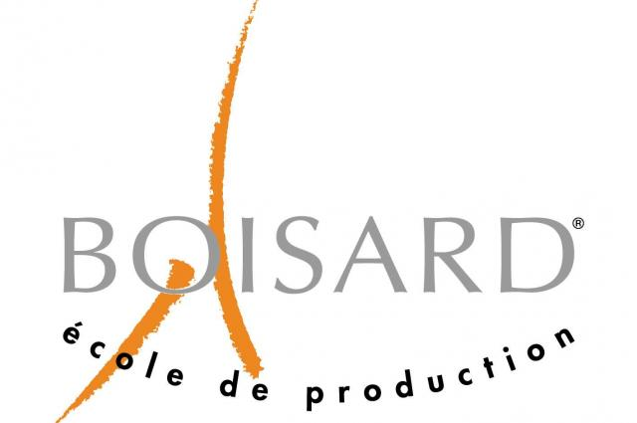
 |  |  |  |  | Téléphone | E-mail
Partenaire: |  |  | Responsable EPSA: | Maxime Proriol | 0637499240 | maxime.proriol@ecl17.ec-lyon.fr
 |  |  | Contact partenaire: | Phillipe Passalacqua (Usinage) | 0472056844 | PPASSALACQUA@ecoleboisard.com
 |  |  |  | Arnaud Desjonqueres (Directeur) | 0472056830 | ADESJONQUERES@ecoleboisard.com

Version: | V2.0 |  |  | ICO (Inconnue Cardinale Organique) |  | 51
Date: | 2019-02-01

Localisation | Matériaux | Description | Quantité | Dimensions du brut (en mm) | Opérations | Nuances | Statut | Responsable | Vague | Dimensions enveloppe pièce (en mm) | Commentaire
LASMECA | ACIER | Pivot de direction | 1 |  | Tournage | S235 | En production | MPL | 1
LASMECA | ACIER | Manchon de direction exté | 1 |  | Tournage | S235 | Pièce vérifiée | MPL | 1
LASMECA | ACIER | Manchon de direction inté en attente de soudure | 1 |  | Tournage | S235 | MEP validée | MPL | 1
LASMECA | ACIER | Insert chassis pivot de basculeur | 2 | D40xL45 | Usinage | S355 | En production | PCT | 1
LASMECA | ACIER | Chape rear Ohlins/Frame | 2 | L40xH30xE30 | Usinage | S355 | En production | PCT | 2
LASMECA | ACIER | Colonne direction acier backup | 1 |  | Usinage | / | MEP en cours | ABR
LASMECA | ACIER | Spline coupler acier backup | 1 |  | Usinage | / | MEP en cours | ABR
LASMECA | ALUMINIUM | Porte moyeu avant | 2 | 170x280x45 | Tournage/Fraisage | 7075 T6 | En production | APU | 3
LASMECA | ALUMINIUM | Moyeu avant | 2 | D130xL120 | Tournage/Fraisage | 7075 T6 | En production | APU | 3
LASMECA | ALUMINIUM | Chape rapporté triangle supérieur | 5 | 40x45x65 | Fraisage | 7075 T6 | Production terminée | APU | 3
LASMECA | ALUMINIUM | Porte moyeu arrière | 2 | 155x260x45 | Tournage/Fraisage | 7075 T6 | En production | MSO | 3
LASMECA | ALUMINIUM | Moyeu arrière | 2 | D130xL105 | Tournage/Fraisage | 7075 T6 | En production | MSO | 3
LASMECA | ALUMINIUM | Cylindres triangles diam 11.8 | 12 |  | Tournage | 7075 T6 | En production | ABR | 3
LASMECA | ALUMINIUM | Base cale de carrossage chape rapporté avant | 2 | 40x65x8 | Fraisage | 2017 T4 | Pièce pesée | APU | 2 | 36.235x60x5.5 | Possibilité de la faire en 5 d'épé si plus simple niveau appro de bruts
LASMECA | ALUMINIUM | Entretoise roulement avant | 2 | D75x20 | Tournage (fraisage si arrache roulement) | 2017 T4 | Production terminée | APU | 2 | D74.2x15
LASMECA | ALUMINIUM | Entretoise roulement arrière | 2 | D75x25 | Tournage (fraisage si arrache roulement) | 2017 T4 | Production terminée | APU | 2 | D70.2x20
LASMECA | ALUMINIUM | Entretoise tripod housing | 2 | D60x20 | Tournage | 2017 T4 | En production | APU | 2 | D56x16.5
LASMECA | ALUMINIUM | Pivot barre anti roulie (coté droit) | 2 |  | Usinage | 2017 T4 | En production | PCT | 2
LASMECA | ALUMINIUM | Pivot barre anti roulie (coté gauche) | 2 |  | Usinage | 2017 T4 | En production | PCT | 2
LASMECA | ALUMINIUM | Reprise d'usine spline coupler | 1 |  | Perçage | / | MEP en cours | APU | 1
LASMECA | ALUMINIUM | Reprise d'usinage joint de cardan | 1 |  | Perçage | / | MEP en cours | APU | 2
LASMECA | ALUMINIUM | Reprise colonne de direction | 1 |  | Perçage | / | MEP en cours | APU | 2
MOTORISATION INSTRUMENTEE | ALUMINIUM | Porte excentrique gauche | 1 | 380x190x10 (à la fin) | Fraisage | 7075 T6 | Production terminée | MPY | 3
MOTORISATION INSTRUMENTEE | ALUMINIUM | Porte excentrique droit | 1 | 380x190x10 (à la fin) | Fraisage | 7075 T6 | Production terminée | MPY | 3
MOTORISATION INSTRUMENTEE |  | Adaptateur pression d'huile | 1 |  | Fraisage |  | MEP en cours | BAT
MOTORISATION INSTRUMENTEE | ACIER | Sortie échappement à souder | 1 |  | Fraisage | S235 | MEP validée | MPL
LASMECA | N'importe | Pièce pour enfiler les roulement | 1 |  | Tournage | N'importe, pas cher | MEP validée | APU

Coordonnées fournisseur : | SISO | https://www.siso.fr

